graphique 1
 | Effort de recherche régional des entreprises | Evolution de l'effort de recherche des entreprises entre 2008 et 2012
Ile-de-France | 2.0 | 0.23
Rhône-Alpes | 1.8 | 0.22
Midi-Pyrénées | 3.4 | 0.30
Paca et Corse* | 1.2 | 0.16
Bretagne | 1.2 | 0.13
Aquitaine | 1.0 | 0.17
Pays de la Loire | 0.8 | 0.12
Centre | 1.1 | 0.00
Franche-Comté | 2.5 | 0.28
Auvergne | 1.8 | 0.30
Haute-Normandie | 1.1 | -0.09
Alsace | 1.0 | 0.05
Picardie | 1.1 | 0.10
Languedoc-Roussillon | 0.7 | -0.14
Nord-Pas-de-Calais | 0.4 | 0.04
Basse-Normandie | 0.9 | 0.08
Lorraine | 0.5 | 0.01
Bourgogne | 0.7 | 0.06
Poitou-Charentes | 0.5 | 0.03
Champagne-Ardenne | 0.5 | -0.08
Limousin | 0.6 | 0.11
France | 1.4 | 0.15

Graphique 1 : Importance et dynamisme des efforts de recherche régionaux des entreprises, en 2012

* Pour des raisons de secret statististique, la Corse est regroupée avec Provence-Alpes-Côte d'Azur (Paca).
Sources : MENESR-DGESIP/DGRI-SIES et Insee

carte 2
Carte 2 : Les efforts de recherche régionaux en 2012
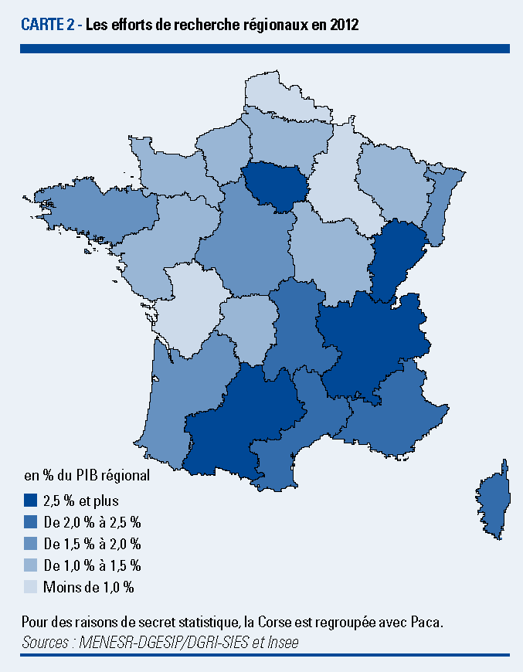

Pour des raisons de secret statistique, la Corse est regroupée avec Paca.
Sources : MENESR-DGESIP/DGRI-SIES et Insee

carte 3
Carte 3 : Les efforts de recherche en 2012, selon la carte des nouvelles régions
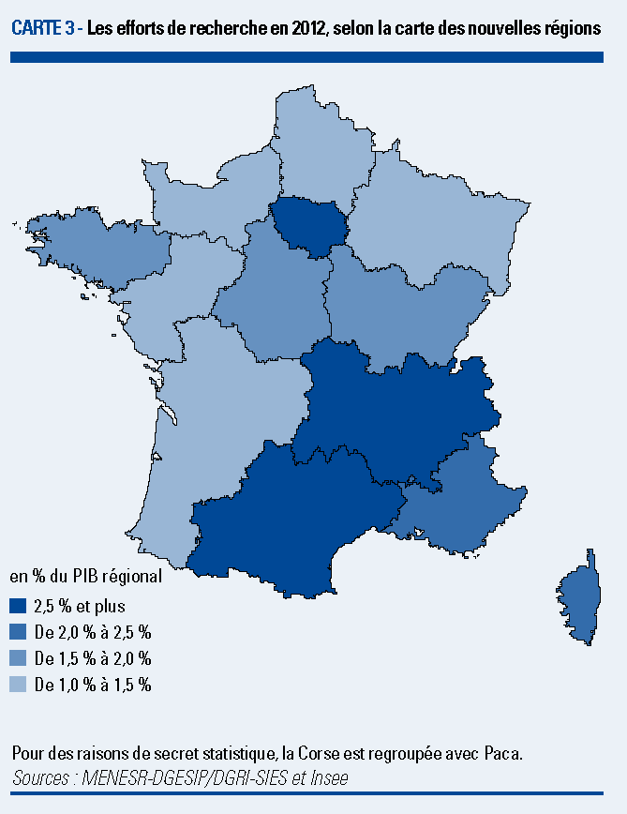

Pour des raisons de secret statistique, la Corse est regroupée avec Paca.
Sources : MENESR-DGESIP/DGRI-SIES et Insee

